Sheet1
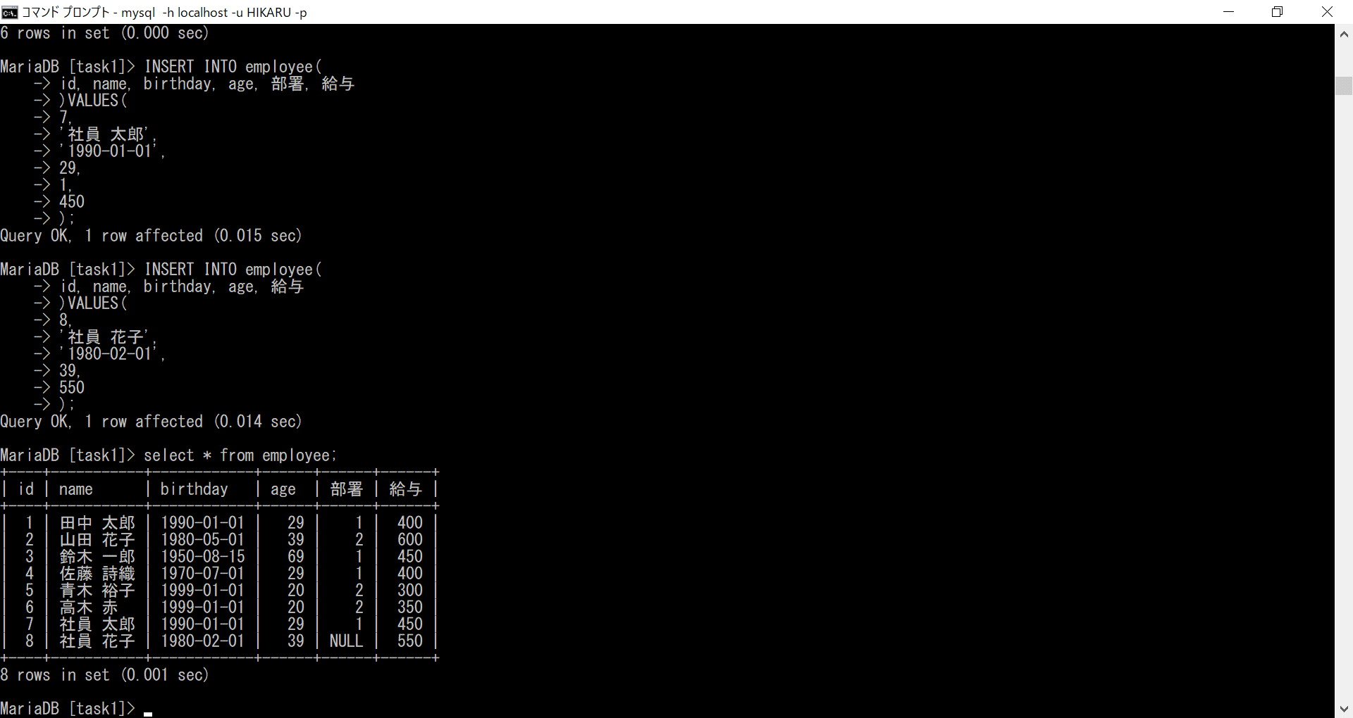
データベースの基礎課題３

